Gambar
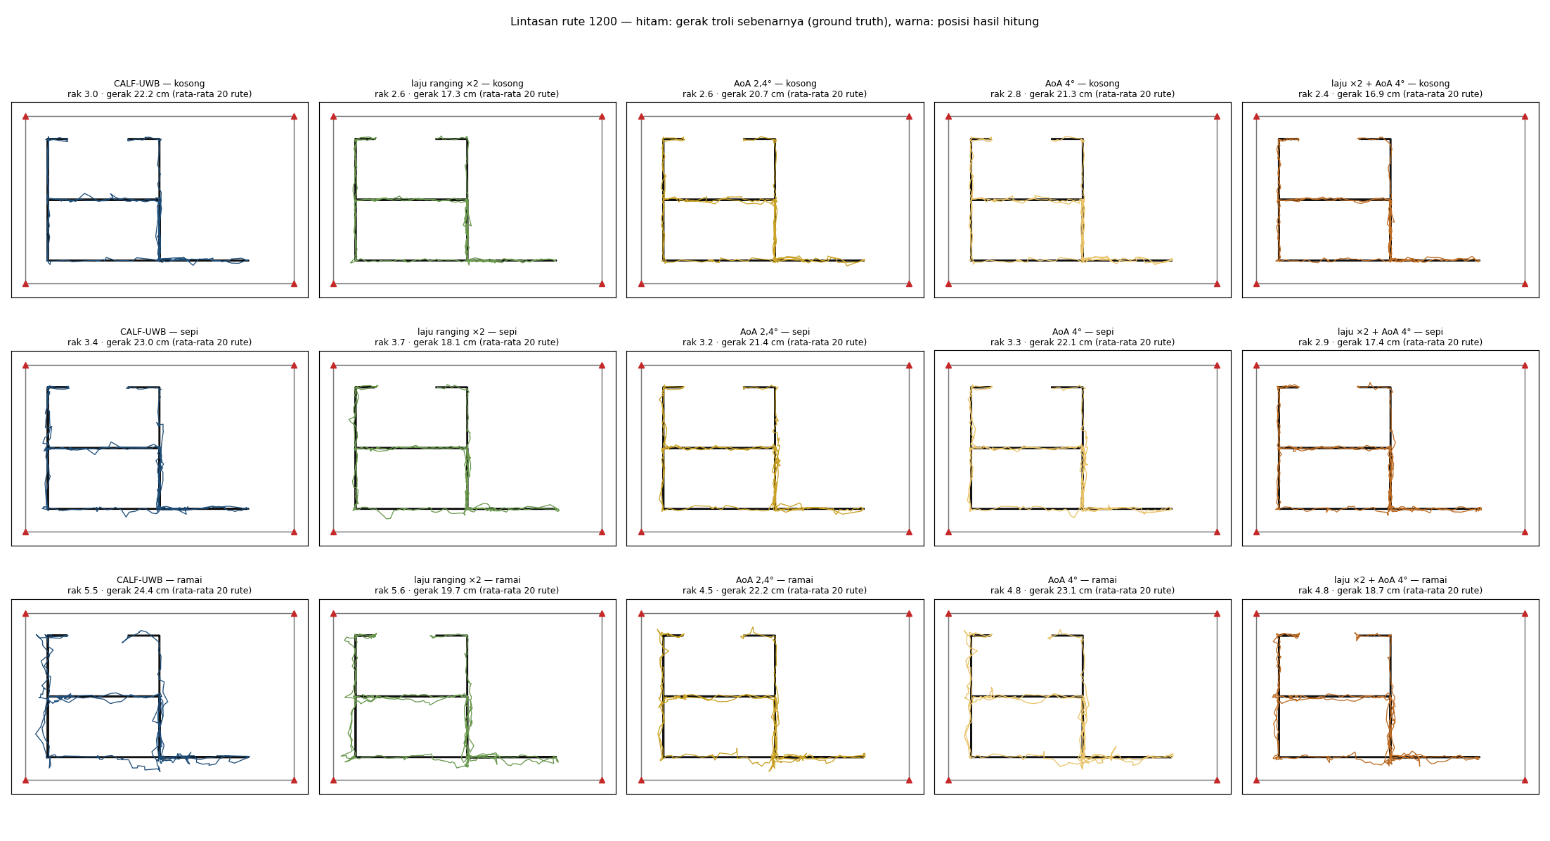
Gambar
Semua gambar riset lanjutan.

Kuat sinyal vs residu jarak pada rekaman asli

Rekaman asli: setiap varian

Simulasi: setiap varian

Lintasan vs ground truth

